关系图
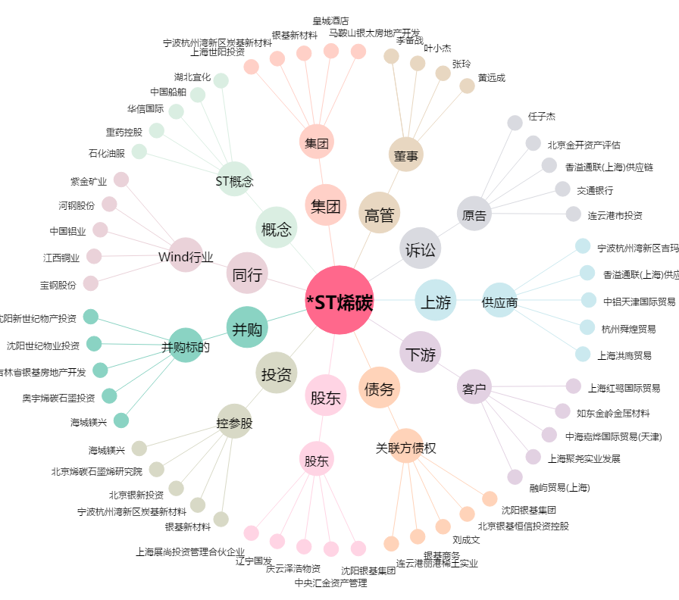
*ST烯碳[000511.SZ] - 关系概览图

